Hoja1
Verificación | Evaluación de un sistema o de uno de sus compo para determinar si satisfacen las condiciones impuestas al inicio de la fase
Validación | Evaluación de un sistema o de uno de sus compo para determinar si satisfacen los requisitos impuestos por el usuario
Pruebas | Actividad en la que un sistema o uno de sus componentes se ejecutan en circustancias previamente especificadas
Casos de prueba | Un conjunto de entradas, condiciones de ejecución y resultados esperados desarrollados para un objetivo particular
Defecto(bug) | Un procesamiento de datos incorrectos en un programa
Fallo | Incapacidad del sistema o de alguno de sus componentes para realizar las funciones requeridas dentro de los requisitos
Error | Diferencia entre un valor calculado y el valor verdadero, un defecto, un fallo, acción humana que conduce a resultado incorrecto

No se puede realizar una prueba exhaustiva del software es impractible
El objetivo de las pruebas es la detección de defectos en el software(descubrir un error es el éxito de una prueba)

Enfoque de diseño de pruebas
Estructural o de caja blanca
Se centra en la estructura inerna del programa(analiza los caminos de ejecución)
Funcional o de caja negra
Se centra en las funciones, entradas y salidas
Aleatorio
Consiste en utilizar modelos(por ejemplo, estadísticos) que representen las posibles entradas al programar para crear casos de prueba a partir de ellos

Estrategias de aplicación de las pruebas
Se analizar como plantear las pruebas en el ciclo de la vida del software
La estrategia de pruebas suele seguir las etapas:
Comenzar pruebas a nivel de módulo
Continuar hacia la integración del sistema completo y su instalación
Culminar con la aceptación del producto por parte del cliente

Relación entre productos del desarrollo y niveles de prueba
Requisitos de Usuario |  | Pruebas de aceptación |  | El usuario comprueba que el sistema hace lo especificado en el contrato
Especificación de requisitos |  | Pruebas de sistema |  | Sistema(cumplimiento de objetivos) |  | Validación(desajustes entre el software y requisitos)
Diseño modular |  | Pruebas de integración |  | Agrupación de módulos | Interfaces
Especificación y lógica módulo |  | Pruebas de unidad |  | Lógica de módulo(caja blanca) |  | Funciones(caja negra)
Código

Automatización de las pruebas
Una vez diseñadas las pruebas que cubrirán todos los criterios que serán evaluados, se procede a su automatización en alguna herramienta
de pruebas

Pirámide de Cohen vs Cono de helado
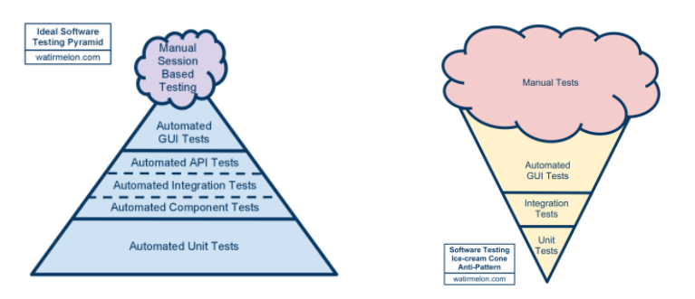

Desarrollo dirigido por tests (TDD - Test Driven Development)
Es una técnica de diseño e implementación de software incluida dentro de la metodología XP
Es una técnica para diseñar software que se centra en tres pilares fundamentales:
Implementación de las funciones justas que el cliente necesita y no más
Minimización del número de defectos que llegan al software en fase de producción
Producción de software modular, altamente reutilizable y preparado para el cambio

Recomendaciones para unas pruebas exitosas
Cada caso de prueba debe definir el resultado de salida esperado que se comparará con el realmente obtenido
El programador debe evitar probar sus propios programas, ya que se desea demostrar que funcionan sin problemas
Se debe inspeccionar a conciencia el resultado de cada prueba, y así, poder descubrir posibles síntomas de defectos
Al generar casos de prueba, se deben incluir tanto datos de entrada válidos y esperados como no válidos e inesperados
Las pruebas deben centrarse en dos objetivos:
Probar si el software no hace lo que debe hacer y si hace lo que debe hacer, si provoca efectos secundarios adversos
Se debe evitar los casos desechables, los no documentados ni diseñados con cuidado. Suele ser necesario probar muchas veces
No deben hacerse planes de prueba suponiendo que no hay defectos en los programas, y por lo tanto, dedicar pocos recursos a las pruebas
La probabilidad de descubrir nuevos defectos en una parte del software es proporcional al número de defectos ya descubierto
Las pruebas son una tarea tanto o más creativa que el desarrollo de software
Es interesante planificar y diseñar pruebas para poder deectar el máximo número y variedad de defectos con el mínimo consumo de tiempo y esfuerzo

ANOVA
Es una colección de modelos estadísticos y sus procedimientos asociados, en el cual la varianza esta particionada en ciertos componentes
debido a diferentes variables explicativas
Parte de los conceptos de regresión lineal y permite determinar si diferentes tratamientos muestran diferencias significativas o por el contrario
puede suponerse que sus medias poblacionales no difieren. Permite superar las limitaciones de hacer contrastes bilaterales por parejas
para determinar si un conjunto de variables n>2 difieren entre sí
La técnica fundamental consiste en la separación de la suma de cuadrados (SS, sum of squares) en componentes relativos a los factores
contemplados en el modelo.

El número de grados de libertad(gl) puede serpararse de forma similar y se corresponde con la forma en que la distribución chi-cuadrado describe
las suas de cuadrados asociada

gl entendemos el número efectivo de observaciones que contribuyen a la suma de cuadrados en un ANOVA, es decir, el número total de observaciones
menos el número de datos que sean combinación lineal de otros

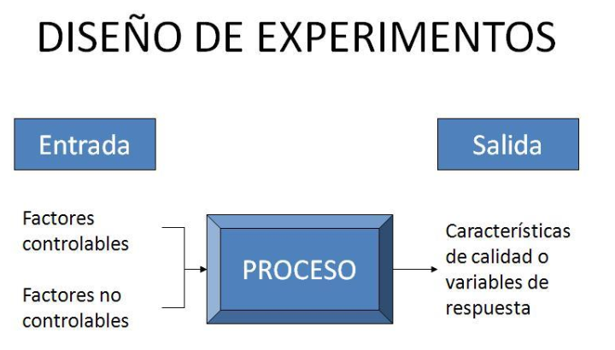

Circuito 1 | Circuito 2 | Circuito 3
19 | 20 | 16 |  | 20.8 | 3.24 | 67.24 | 5.76 | 390.8
22 | 21 | 15 |  | 28.2 | 1.44 | 51.84 | 11.56
20 | 33 | 18 |  | 18.4 | 0.64 | 23.04 | 0.16
18 | 27 | 26 |  |  | 7.84 | 1.44 | 57.76
25 | 40 | 17 |  |  | 17.64 | 139.24 | 1.96
20.8 | 28.2 | 18.4
Casos de prueba
Según IEEE, estándar 610, es un conjunto de entrada de prueba, condición de ejecución, y resultado esperado desarrollados para un objetivo
en particular, como el ejercicio de una ruta de programa en particular o para verificar el cumplimiento de un requisito específico
y como documentación que especifique las entradas, los resultados previos, y un conjunto de condiciones de ejecuciones de un elemento de prueba

Pruebas
Factor crítico para garantizar la calidad del software
Una prueba conlleva la intención de descubrir algún error
Un caso de prueba es bueno cuando su ejecución conlleva una alta probabilidad de encontrar un error
El éxito de la prueba se mide en función de la capacidad de detectar un error que estaba oculto
Prueba de caja blanca
Usa la estructura de control del diseño procedural para derivar los casos de prueba
Idea: confeccionar casos de prueba que garanticen que se verifican todos los caminos independientes
Verificaciones para cada camino independiente:
Probar sus dos facetas desde el punto de vista lógico, es decir, verdadera y falsa
Ejecutar todos los bucles en sus límites operacionales
Ejercitar las estructuras internas de datos
Complejidad ciclomática
Número de regiones del grafo
V(G)=Aristas-Nodos+2
V(G)=NodosPredicados+1
Prueba de caminos básicos - conjunto básico
Prueba de caminos básicos - derivación de casos de prueba

 |  | Tipo 1 | Tipo 2 | Tipo 3
 | Tiempo de respuestas | 39 | 14 | 10
 |  | 36 | 15 | 21
 |  | 27 | 21 | 12

Pruebas exploratorias
Son procesos parecidos a las pruebas ad hoc o las pruebas intuitivas, pero a diferencia, se basa en tareas específicas asociadas a objetivos concretos

Fases de pruebas exploratorias
Exploración del producto: registrar los objetivos, las funciones, los tipos de datos que se procesan y las zonas de inestabilidad del producto,
para esta exploración hay que contar con la compresión general de la tecnología, la información sobre el producto y la cantidad de tiempo
que se va a realizar el trabajo
Diseño de pruebas: crear diferentes estrategias para observar y evaluar por completo el producto
Ejecución de pruebas: explorar el producto para poder formular una hipótesis de como funciona y cuales pueden ser sus puntos débiles
Heurística: reglas generales que ayudarán a como probar correctamente el producto
Resultados revisables: cuando se finalicen las pruebas exploratorias, el tester debe ser capaz de explicar cualquier aspecto del programa y
mostrar como se cumplen los requisitos indicados en el procedimiento. De manera que, todos los requisitos hayan sido probados al menos
una vez durante todo el proceso

Para realizar las pruebas exploratorias, normalmente la fuente principal es la propia intuición, aunque algunas veces tendremos
acceso a documentación del producto, que nos ayudará a guiarnos en nuestro trabajo, y otras veces podremos ayudarnos de nuestra
propia experiencia en productos relacionados
También nos ayudarán los oráculos, que nos permitirán determinar si un comportamiento observado es o no correcto,
estos elementos son importantes ya que controlan los tipos de problema que puede observarse e informan de ellos
De maneral general, un oráculo se forma a partir de unas reglas de consistencia:
*Consistencia con propósito
*Consistencia dentro del producto
*Consistencia de la historia
*Consistencias con los productos comparables

Antes de hacer testing exploratorio, se debe definir varias cosas:
Objetivo: que queremos conseguir con la sesión de testing exploratorio (ejemplo: establecer flujos que podrían seguir los usuarios
de la aplicación y probarlos, ver como se integra la aplicación con software externo, vulnerabilidades de seguridad en el login, etc.)
que puede ponerlo el propio tester, el equipo de testing o el test manager
Limitar: de alguna manera el tiempo que vamos a dedicarle a esa actividad de testing (sesiones de 1 hora, 25 min, etc.)

Cuenta con 3 componentes:
Charter: contiene la definición del test, que es lo que se pretende probar durante el tiempo de pruebas
Session test: el tiempo dedicado a la prueba. No se recomienda más de 3 horas
Informe: que se ha probado, que se ha encontrado y como reproducir fallas

¿Para qué sirven?
Es una actividad complementaria al testeo de funcionalidades, historias de usuario, pruebas automatizadas, etc.
Es bueno si necesitamos:
*Profundizar y obtener feedback rápido sobre algo concreto
*Aprender sobre la aplicación
*Si ya cubres una parte del testing con automatización, testeo y verificación manual de funcionalidades, etc. Y quieres buscar bugs complejos
*Mejorar la documentación de la aplicación, de los casos de prueba o scripts de automatización
Si que es cierto que no tiene mucho retorno de inversión en aplicaciones críticas, en entornos muy estables, donde se tiene muchísimo
conocimiento de la aplicación

Fase de testing
Jugabilidad
Jugabilidad vs Usabilidad

Propiedades de Jugabilidad
*Satisfacción
*Aprendizaje
*Efectividad
*Inmersión
*Motivación
*Emoción
*Socialización

Pruebas a través de ataques de software
Ataque informático
Consiste en aprovechar alguna debilidad o falla (vulnerabilidad) en el software, hardware e incluso en las personas que forman parte de un
ambiente informático, a fin de obtener un beneficio, por lo general de índole económico, causando un efecto negativo en la seguridad
del sistema, que luego repercute directamente en los activos de la organización
Anatomía de un ataque informático
Fase 1: Reconocimiento: obtener información (information gathering) con respecto a una potencial víctima que puede ser una persona u organización
En esta fase se recurre a diferentes recursos de internet como google, para recolectar datos del objetivo. Algunas de las técnicas utilizadas en este
primer paso son la ingeniería social, el dumpster diving, sniffing
Fase 2: Scanning (Exploración): se utiliza la información obtenida en la fase 1 para sondear el blanco y tratar de obtener información sobre
el sistema víctima, como direcciones IP, nombres de host, datos de autenticación, entre otros. Se usan las herramientas, network mappers,
port mappers, network scanners, port scanners y vulnerability scanners
Fase 3: Gaining Access (Obtener acceso): se materializa el ataque a través de la explotación de las vulnerabilidades y defectos del sistema
(flaw exploitation) descubiertos durante las fases de reconocimiento y exploración. Las técnicas son: buffer overflow, denial of service (DoS),
Distributed Denial of Service (DDoS), password filtering y session hijacking
Fase 4: Maintaining Access (Mantener el acceso): una vez accedido al sistema, se implantarán herramientas que permitan el acceso a futuro
desde cualquier lugar donde haya internet, se usan utilidades backdoors, rootkits y troyanos
Fase 5: Covering Tracks (Borrar huellas): una vez acceder y mantener el acceso, se intentará borrar todas las huellas que se fue dejando
durante la intrusión para evitar ser detectado por el profesional de seguridad o administradores de red. Se busca eliminar los archivos
de registro (log) o alarmas del sistema de detección de intrusos (IDS)

Tipos de ataques más comunes
Ataques organizativos
Hacerks
Ataques automatizados
DoS (Errores de conexión)
Virus, caballos de troya y gusanos
Infracciones accidentales de seguridad (datos restringidos)

Trashing (cartoneo): Cuando un usuario anota su usario y contraseña en un papel y lo bota a la basura
Monitorización: Para observar a la víctima y su sistema, con el objetivo de establecer sus vulnerabilidades y posibles formas de acceso
Ataques de autenticación: Engañar al sistema de la víctima para ingresar al mismo. Generalmente se realiza tomando sesiones ya establecidas
por la víctima u obteniendo su nombre de usuario y password
DOS: Es más fácil desorganizar el funcionamiento de un sistema que acceder al mismo, su objetivo es saturar los recursos de la víctima
de forma tal que se inhabilita los servicios brindados por la misma
Modificación (daño): Tampering o data diddling y borrado de huellas

Aspectos a tener en cuenta: Ingeniería Social, factor insiders, códigos maliciosos, contraseñas, configuraciones predeterminadas, OSINT
(Open Source Intelligence)

